关系图
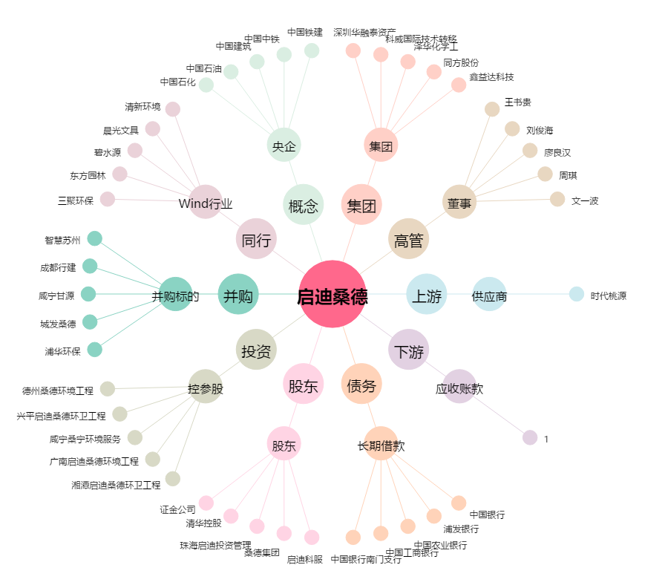
启迪桑德[000826.SZ] - 关系概览图

